Pour_en_savoir_plus
Draaf Bretagne - Srise
Mise à jour le 30/04/2024

Site internet de la Draaf Bretagne
https://draaf.bretagne.agriculture.gouv.fr/comptes-de-l-agriculture-revenus-agricoles-r90.html

Agreste, le site national de la statistique agricole
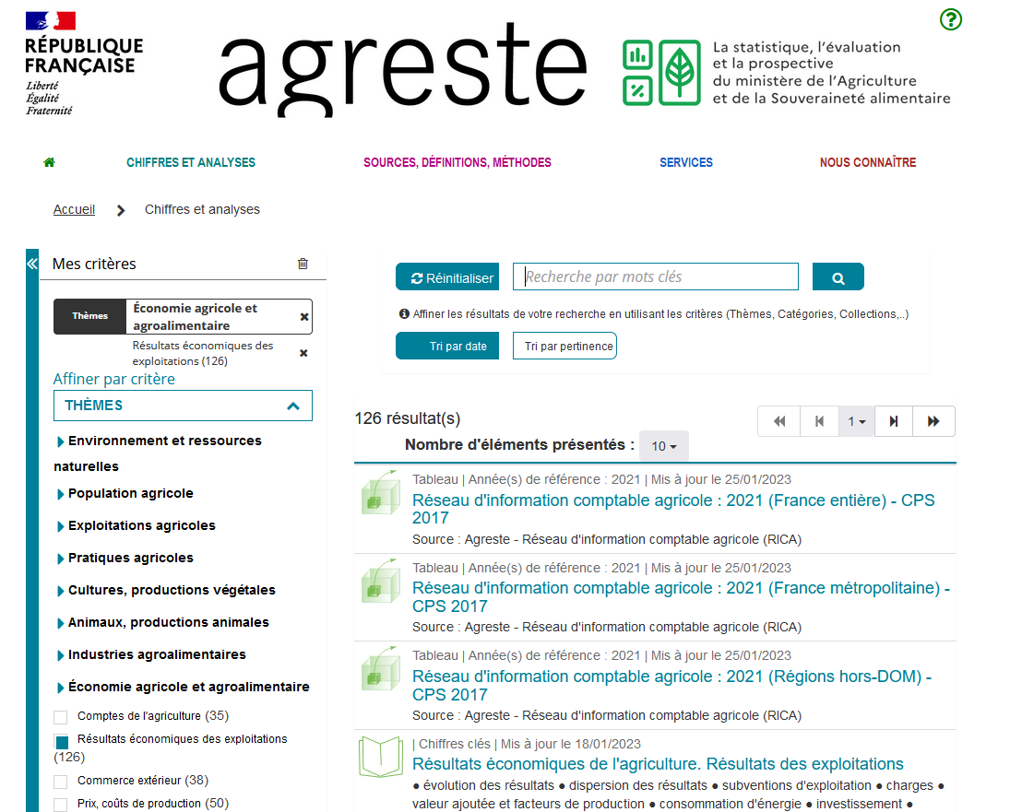
À partir de l'accueil, allez dans l'onglet Chiffres et Analyses, choisissez dans le menu de gauche Économie agricole et alimentaire, puis Résultats économiques des exploitations;
Plusieurs documents apparaissent:
- ceux précédés d'une icône livre correspondent à des publications ;
- ceux précédés d'une icône cube correspondent à des tableaux multidimensionnels vous permettant de réaliser vous-même vos propres sélections et de créer un tableau de résultat. Avant de réaliser un tableau multidimensionnel, bien lire l'Aide en ligne ci dessous.

 |  | Accès à l'Aide en ligne des tableaux multidimensionnels

 | Source, définitions, méthode

